상품제안서
람보르기니 70자동 카본 패턴 장우산 | 상품코드: F30818

 |  |  |  |  |  |  | 02-412-0044 | www.easy1.co.kr
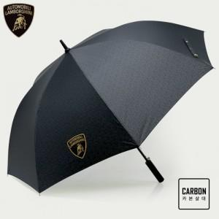

【상세/제작정보】

【인쇄/포장옵션】 | 실크, 스티커 / 포장불가능

【공급단가】 | 수량 | 50~ | 100~ | 500~ | 1,000~ | 2,000~
*VAT별도 | 단가 | 36,000원 | 35,400원 | 34,500원 | 33,900원 | 33,000원

【상품 URL】 | https://dev.easy1.co.kr:443/src/goods_detail.php?gdno=30818

